Usecase 1
Usecase | Ấn vào button

Ngày | 15/6/2022

Người Test | L.Đan

(Nơi đặt màn hình chính) |  |  |  |  |  |  |  | 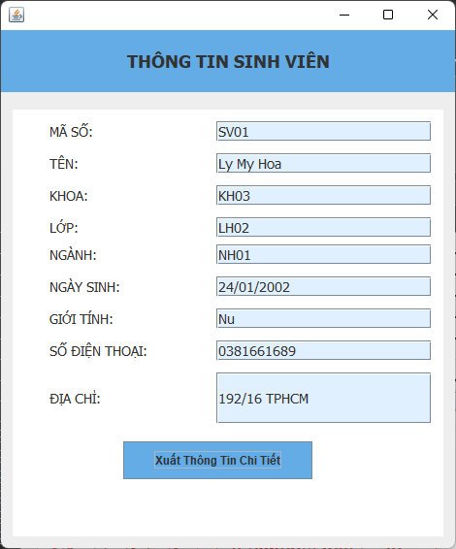 (Màn hình phụ 1) | (Màn hình phụ 2) | (Màn hình phụ 3)

 | Tester nhập |  |  |  |  | Dev nhập
STT | Case Study | Status | Desciprtion | Bug Date | Tester | Fix Date | Dev
1 | HocKy = "" | OK | Để trống combobox Học Kỳ | 2022-07-06 | L.Đan | 2022-08-06 | M.Phong
2 | Username: "" | OK | Để trống ô tài khoản | 2022-06-04 | Q.Anh | 2022-06-04 | M.Phong
3 | Password: "" | OK | Để trống ô mật khẩu | 2022-06-04 | Q.Anh | 2022-06-04 | M.Phong
4 | Username: "", Password: "" | OK | Để trống ô tài khoản/mật khấu | 2022-04-06 | Q.Anh | 2022-04-06 | M.Phong
5 | Click Button Print (DiemSoFrame) | OK | Ấn xuất bảng điểm khi chưa lấy thông tin trước | 15/06/2022 | L.Đan | 17/6/2022 | M.Phong
6 | Click Button Print (DiemSoFrame & ThongTinFrame) | Warning | Rất nhiều warning khi nhấn xuất thông tin | 15/06/2022 | Q.Anh
7 | QT = -1 | OK | Điền điểm quá trình âm | 15/06/2022 | M.Phong | 2022-06-17 | Q.Anh
8 | TH = -2 | OK | Điền điểm thực hành âm | 15/06/2022 | M.Phong | 2022-06-17 | Q.Anh
9 | GK = -3 | OK | Điền điểm giữa kỳ âm | 15/06/2022 | L.Đan | 2022-06-17 | Q.Anh
10 | CK = -3 | OK | Điền điểm cuối kỳ âm | 15/06/2022 | Q.Anh | 2022-06-17 | Q.Anh
11 | TB = -4 | OK | Điền điểm trung bình âm | 15/06/2022 | L.Đan | 2022-06-17 | Q.Anh
12 | QT = 11 | OK | Điền điểm quá trình lớn hơn 10 | 15/06/2022 | M.Phong | 2022-06-17 | Q.Anh
13 | TH = 12 | OK | Điền điểm thực hành lớn hơn 10 | 15/06/2022 | M.Phong | 2022-06-17 | Q.Anh
14 | GK = 13 | OK | Điền điểm giữa kỳ lớn hơn 10 | 15/06/2022 | M.Phong | 2022-06-17 | Q.Anh
15 | CK = 14 | OK | Điền điểm cuối kỳ lớn hơn 10 | 15/06/2022 | M.Phong | 2022-06-17 | Q.Anh
16 | TB = 15 | OK | Điền điểm trung bình lớn hơn 10 | 15/06/2022 | L.Đan | 2022-06-17 | Q.Anh
17 | Username = "kkkk"/password = xxxx | OK | Điền tài khoản mật khẩu không có trong cơ sở dữ liệu | 15/06/2022 | L.Đan | 2022-06-17 | Q.Anh
18 | Click button "login", user = "gv10"/pass = "123" | OK | Tài khoản giảng viên vào form ban giám hiệu | 15/06/2022 | M.Phong | 2022-06-17 | Q.Anh
19 | QT = "" | OK | Để trống ô điểm | 15/06/2022 | M.Phong | 2022-06-17 | Q.Anh
20 | TH = "" | OK | Để trống ô điểm | 15/06/2022 | M.Phong | 2022-06-17 | Q.Anh
21 | GK = "" | OK | Để trống ô điểm | 15/06/2022 | L.Đan | 2022-06-17 | Q.Anh
22 | CK = "" | OK | Để trống ô điểm | 15/06/2022 | Q.Anh | 2022-06-17 | Q.Anh
23 | TB = "" | OK | Để trống ô điểm | 15/06/2022 | L.Đan | 2022-06-17 | Q.Anh
24 | MaSV = SV011 | OK | Mã sinh viên nhiều hơn 5 ký tự | 2022-06-04 | L.Đan | 2022-06-12 | Q.Anh
25 | MaLop = LH011 | OK | Mã lớp nhiều hơn 5 ký tự | 2022-06-04 | Q.Anh | 2022-06-12 | Q.Anh
26 | MaGV = GV011 | OK | Mã giáo viên nhiều hơn 5 ký tự | 2022-06-05 | L.Đan | 2022-06-12 | Q.Anh
27 | MaSV = "" | OK | Thông tin bị bỏ trống | 15/06/2022 | M.Phong | 2022-06-17 | L.Đan
28 | MaLop = "" | OK | Thông tin bị bỏ trống | 15/06/2022 | M.Phong | 2022-06-17 | L.Đan
29 | MaGV = "" | OK | Thông tin bị bỏ trống | 15/06/2022 | M.Phong | 2022-06-19 | L.Đan
30 | HoTenGV = "" | OK | Thông tin bị bỏ trống | 15/06/2022 | L.Đan | 2022-06-19 | L.Đan
31 | TenSV = ".....(40 dấu .)" | OK | Tên sinh viên quá dài | 16/06/2022 | Q.Anh | 2022-06-20 | L.Đan
32 | MaKhoa = ".......(22 dấu .)" | OK | Mã khóa quá dài | 17/06/2022 | M.Phong | 2022-06-21 | L.Đan
33 | MaLop = "(22 dấu .)" | OK | Mã lớp quá dài | 18/06/2022 | M.Phong | 2022-06-22 | L.Đan
34 | MaNganh = "(14 dấu .)" | OK | Mã ngành quá dài | 19/06/2022 | M.Phong | 2022-06-23 | L.Đan
35 | GioiTinh = "Khác :v" | OK | Giới tính ......... | 20/06/2022 | M.Phong | 2022-06-24 | L.Đan
31 | MSSV = "195213333" | OK | Mã số sinh viên quá dài | 16/06/2022 | L.Đan | 2022-06-20 | L.Đan
37 | SĐT = ".....(40 dấu .)" | OK | Địa chỉ quá dài | 22/06/2022 | Q.Anh | 2022-06-26 | L.Đan
38 | MSSV = "19521333" | OK | Thay đổi mã số sinh viên khi thay đổi thông tin sinh viên | 23/06/2022 | M.Phong | 2022-06-27 | L.Đan
39 | Mã GV = "GV99999" | OK | Mã số giảng viên quá dài | 24/06/2022 | L.Đan | 2022-06-28 | L.Đan
40 | Mã GV = "" | OK | Thông tin bị bỏ trống | 25/06/2022 | Q.Anh | 2022-06-29 | L.Đan
41 | HoTenGV = "" | OK | Thông tin bị bỏ trống | 26/06/2022 | M.Phong | 2022-06-30 | L.Đan
42 | Mã GV= "GV99" | OK | Thay đổi mã số giảng viên khi thay đổi thông tin giảng viên | 27/06/2022 | M.Phong | 2022-07-01 | L.Đan

